缺陷描述
缺陷描述
跟踪记录 |  | 实际完成时间 |  | 复审时间
 |  | 开发组负责人签字 |  | 复查人签字
 |  | 复查意见
缺陷1
缺陷描述 | 缺陷截图 |  | 缺陷说明 |  | 缺陷已完成截图
 | 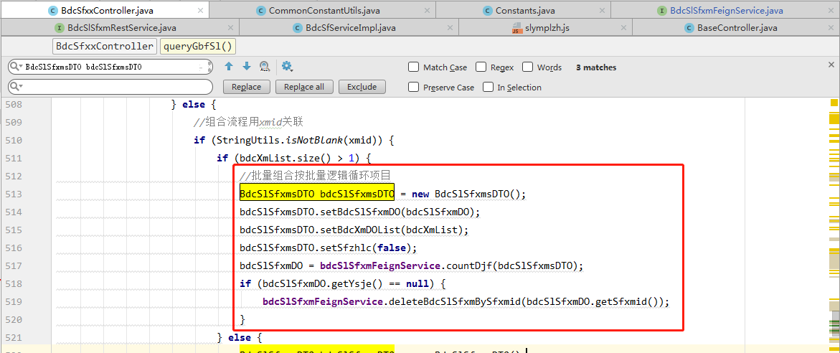 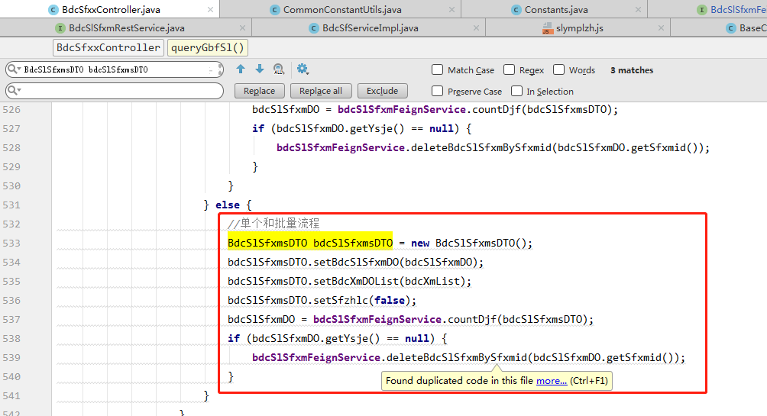 |  | 文件中代码重复 可以考虑提出共通方法或者合并判断条件 |  | 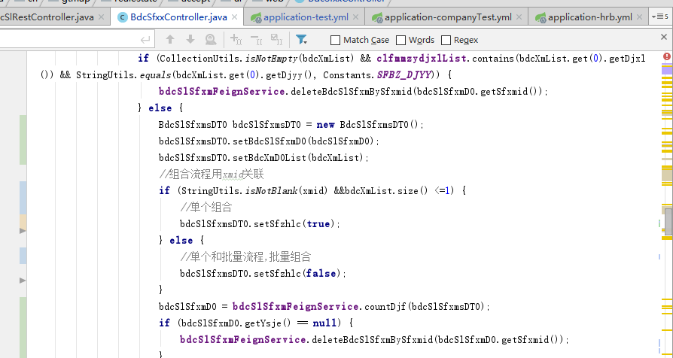
反馈记录 |  |  | 计划完成时间 | 2019-12-16 | 缺陷类型
 |  |  | 原因说明
 |  |  | 原因说明
缺陷2
缺陷描述 | 缺陷截图 |  | 缺陷说明 |  | 缺陷已完成截图
 | 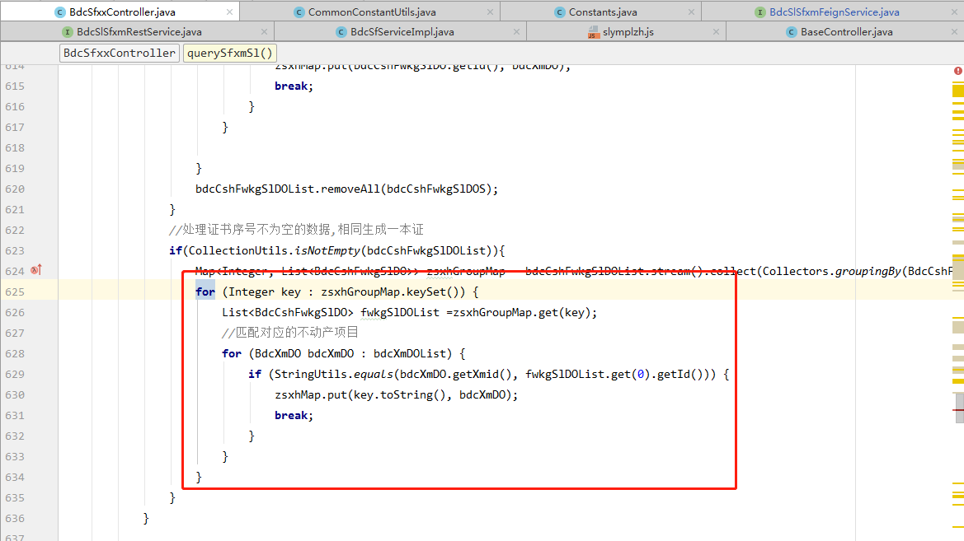 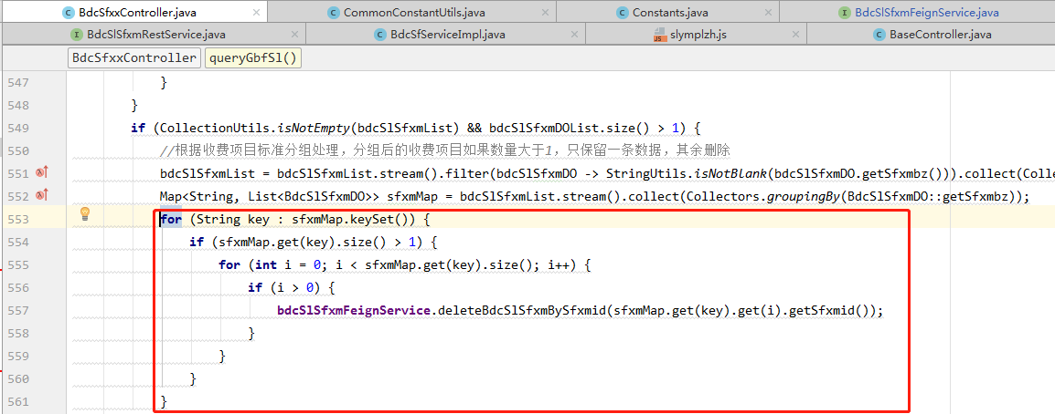 |  | 当需要使用key和value时 推荐使用entryset提高效率 |  | 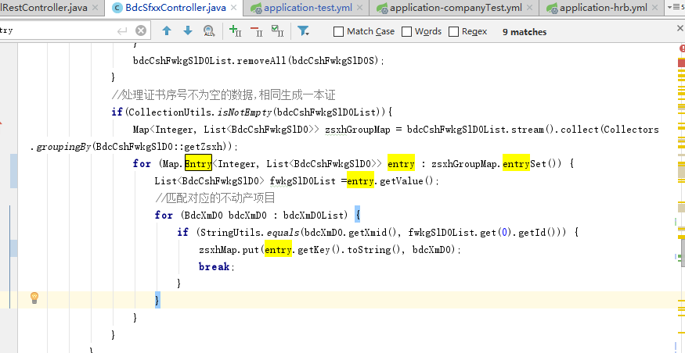 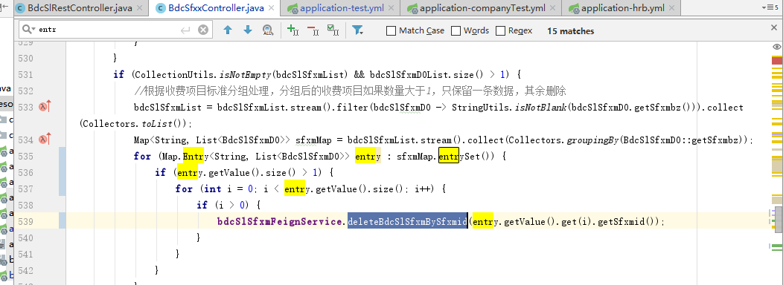
反馈记录 |  |  | 计划完成时间 | 2019-12-16 | 缺陷类型
 |  |  | 原因说明
 |  |  | 原因说明
缺陷3
缺陷描述 | 缺陷截图 |  | 缺陷说明 |  | 缺陷已完成截图
 | 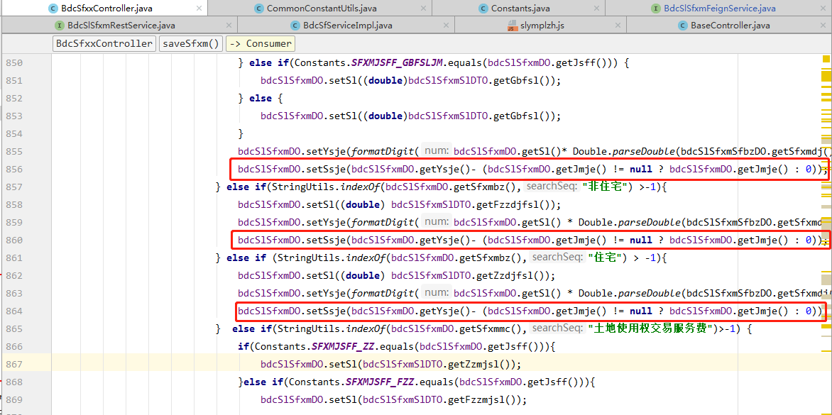 |  | 对实收金额没有进行精度处理 可能出现计算精度问题 |  | 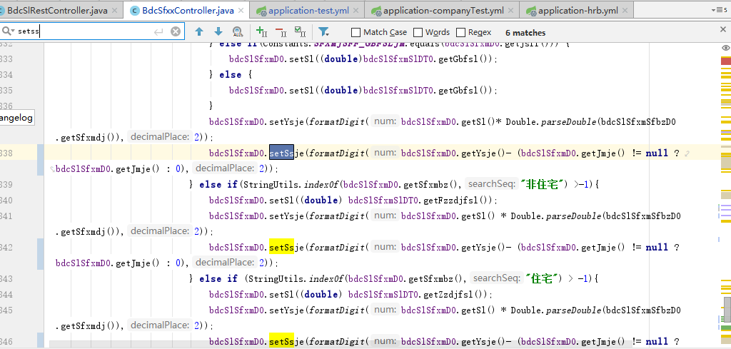
反馈记录 |  |  | 计划完成时间 | 2019-12-16 | 缺陷类型
 |  |  | 原因说明
 |  |  | 原因说明

